Qrafiklər
Demoqrafik suallar | Şəxslərin maliyyə vəziyyəti ilə əlaqəli suallar
Sual 1 | Sual 22
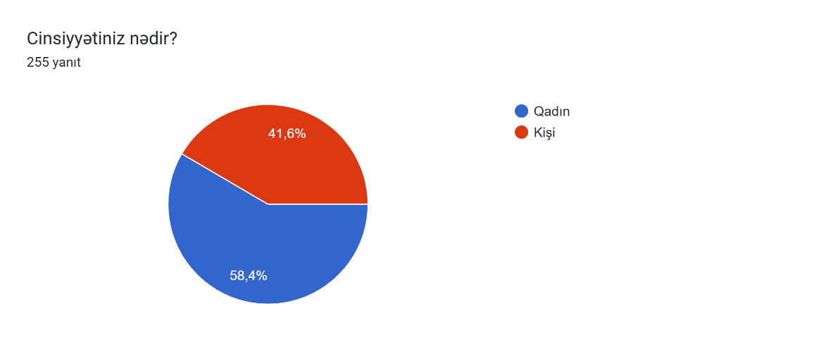 | 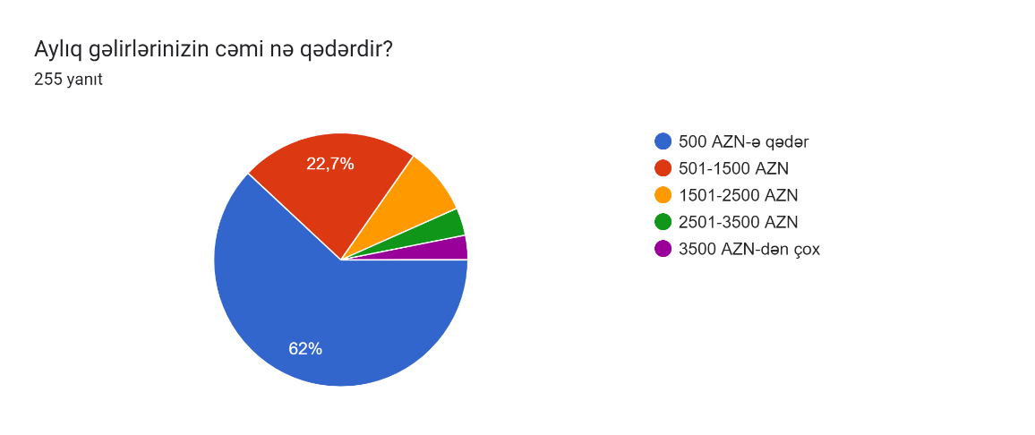
Sual 2 | Sual 23
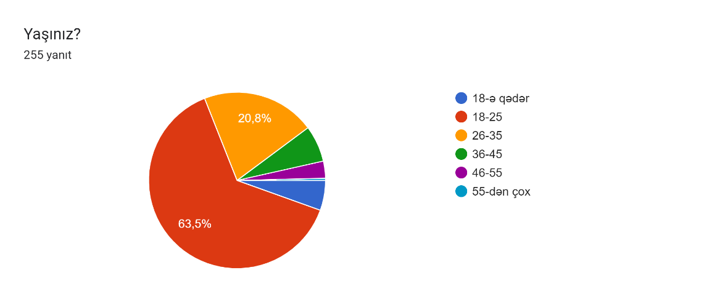 | 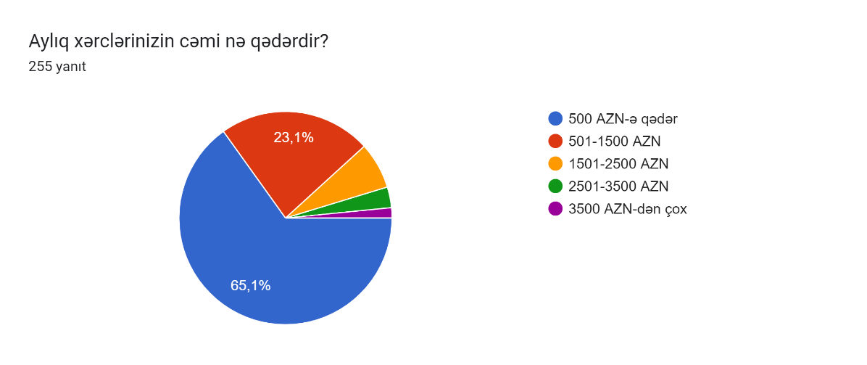
Sual 3 | Sual 24
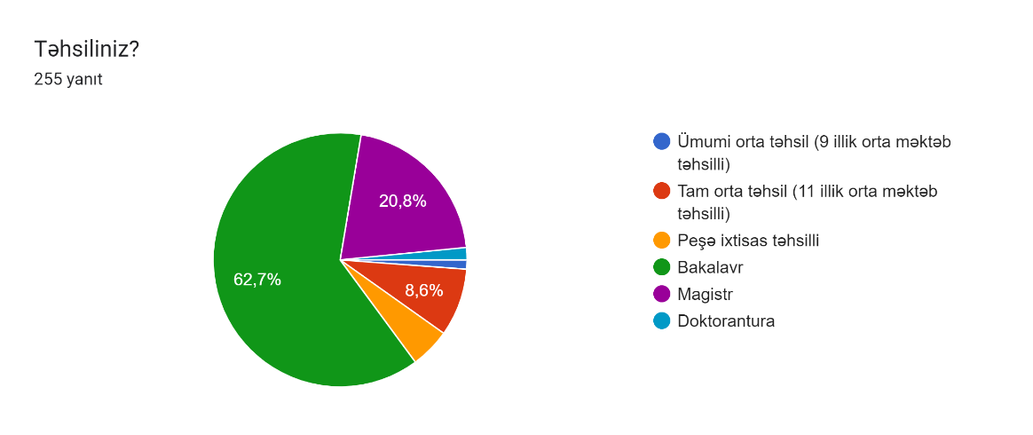 | 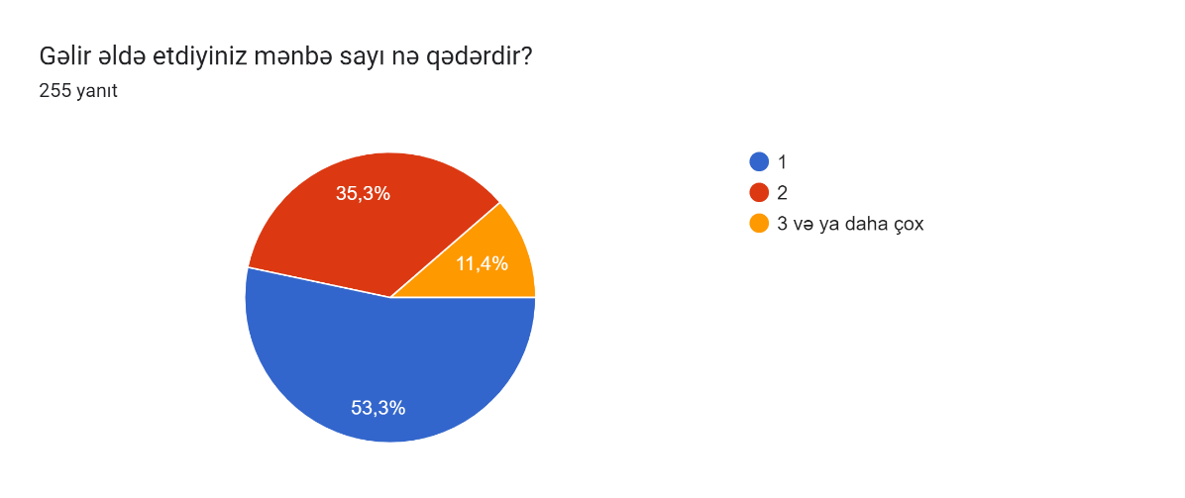
Sual 4 | Sual 25
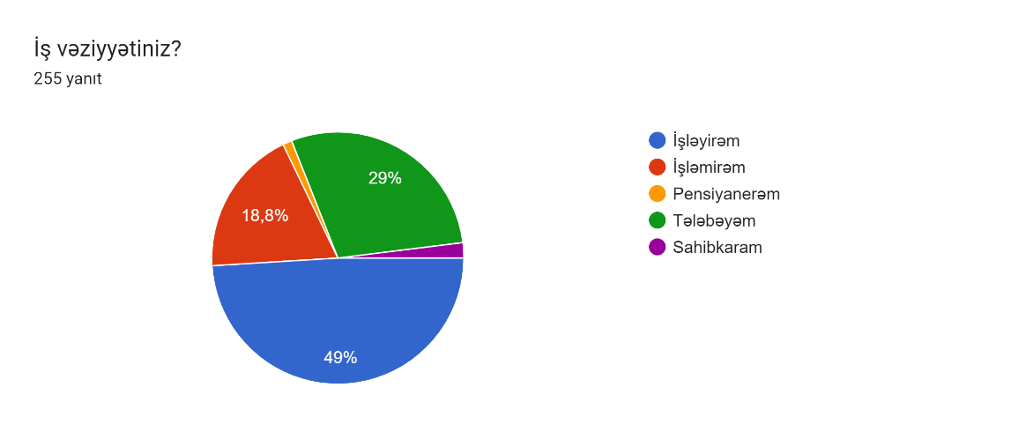 | 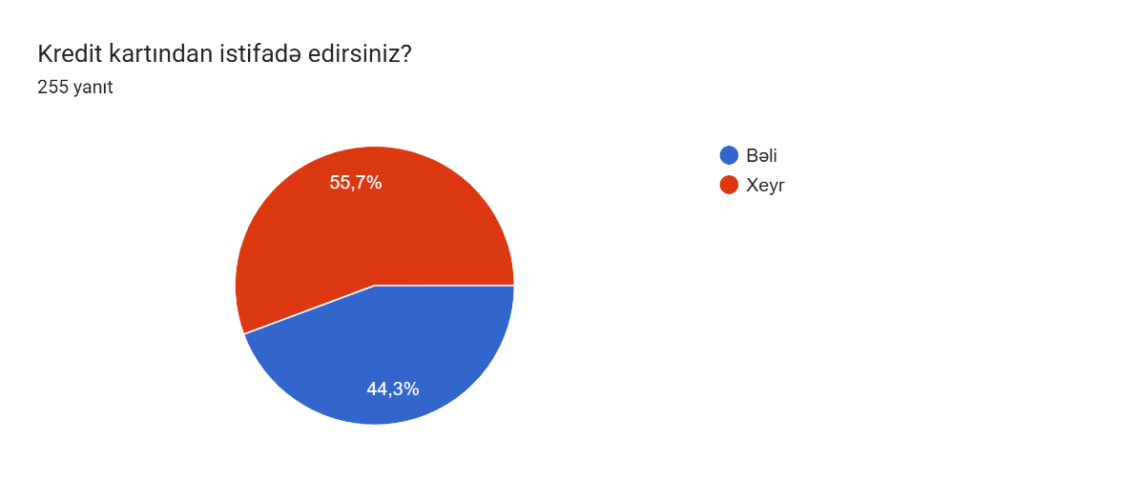
Sual 5 | Sual 26
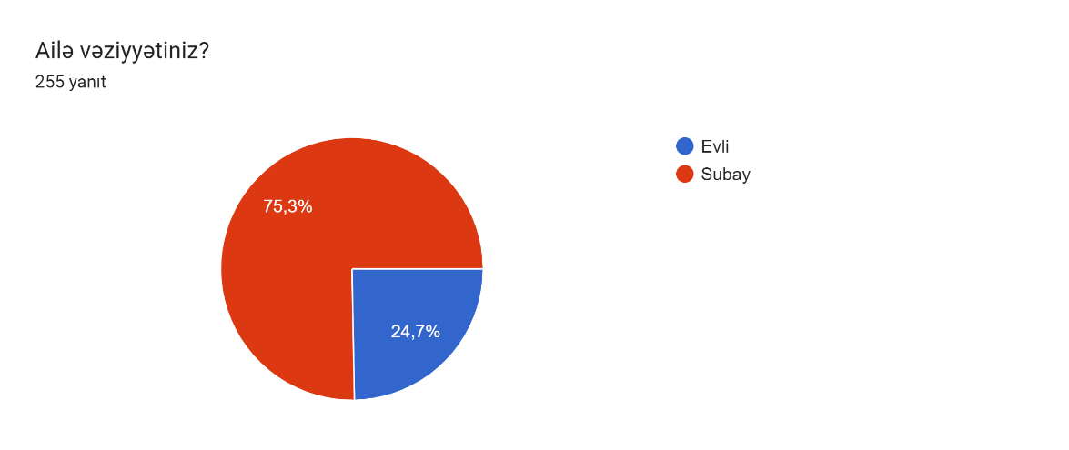 | 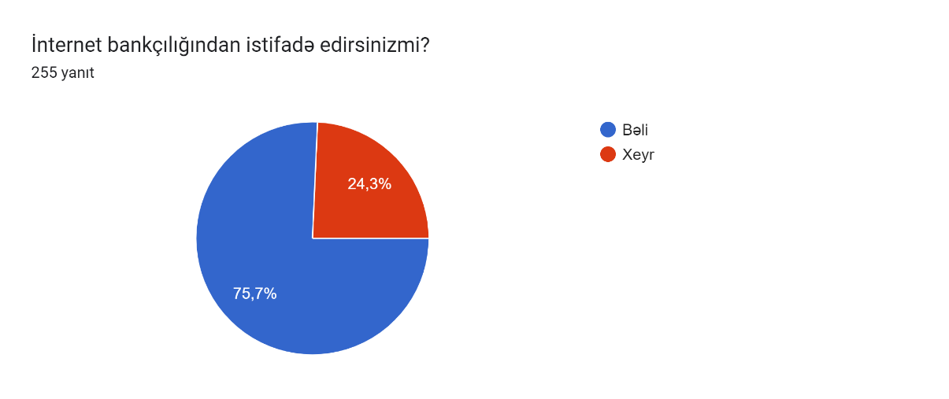
Maliyyə savadlılıq səviyyəsi ilə əlaqəli suallar | Sual 27
Sual 6 | 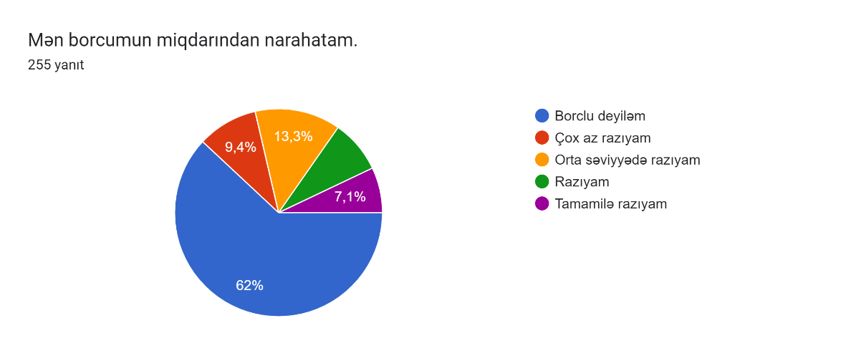
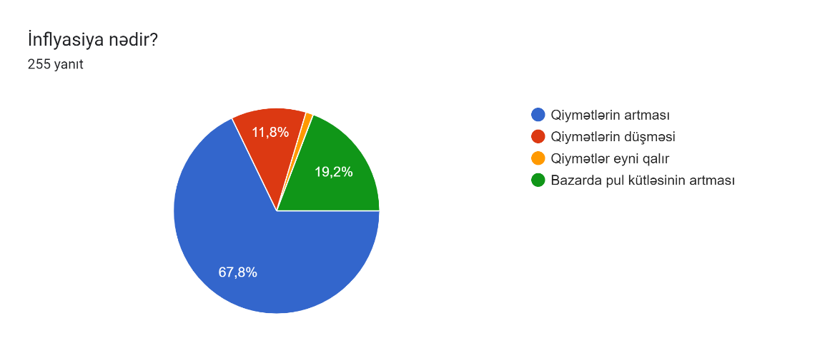
Sual 7 | Sual 28
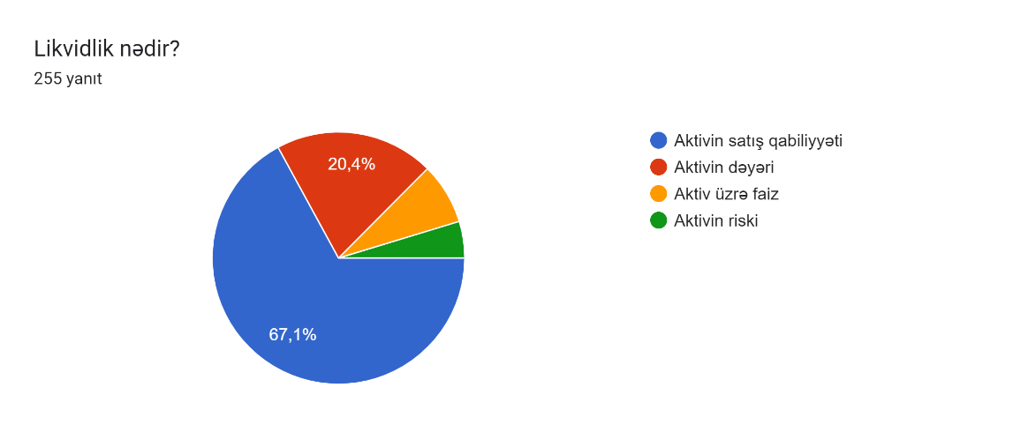 | 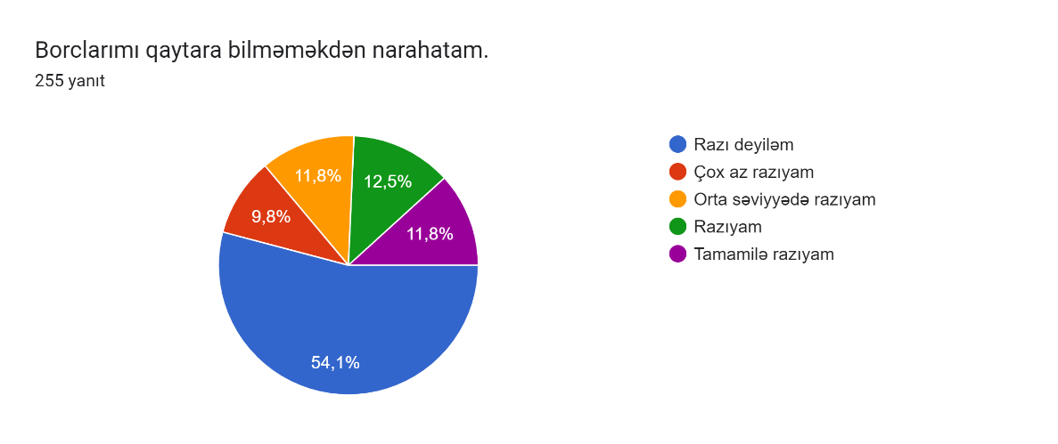
Sual 8 | Sual 29
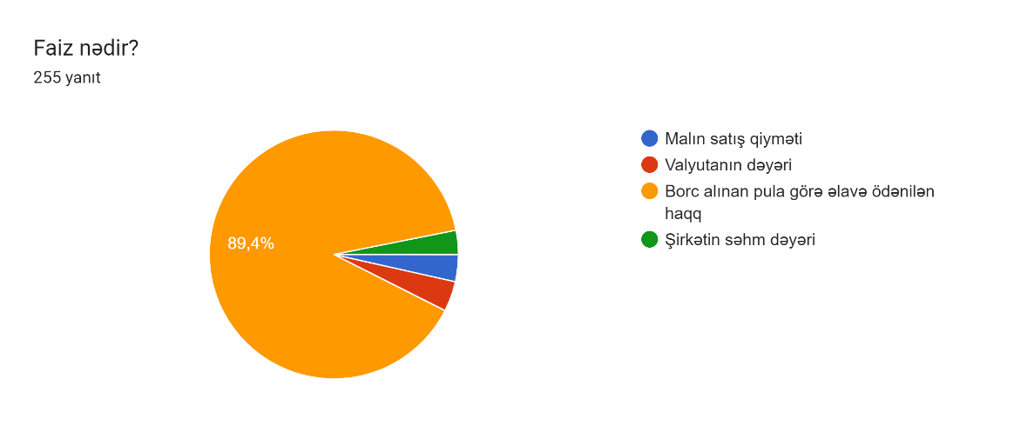 | 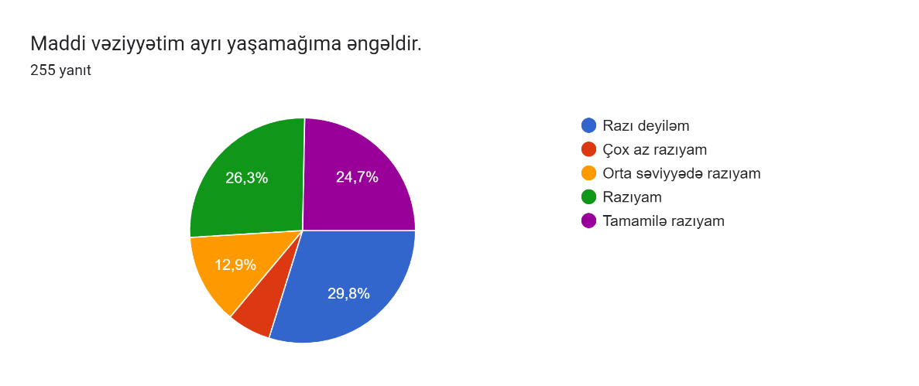
Sual 9 | Sual 30
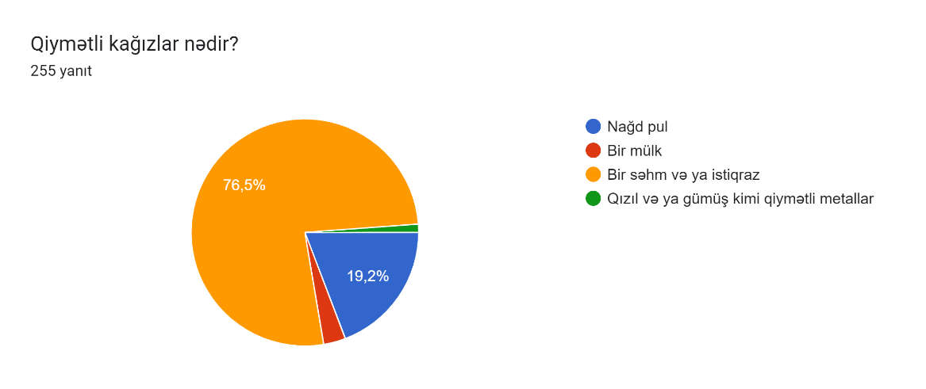 | 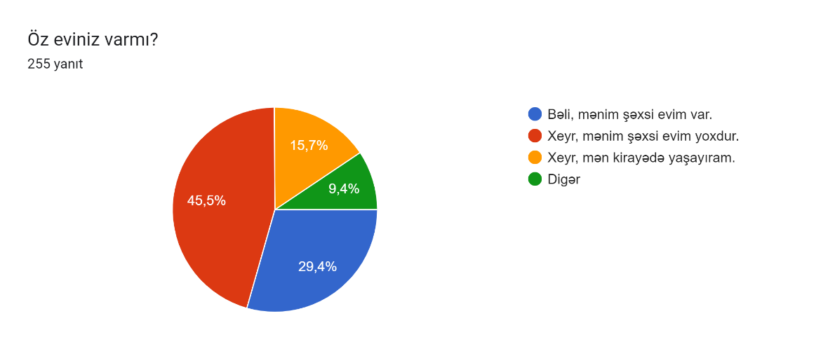
Sual 10 | Sual 31
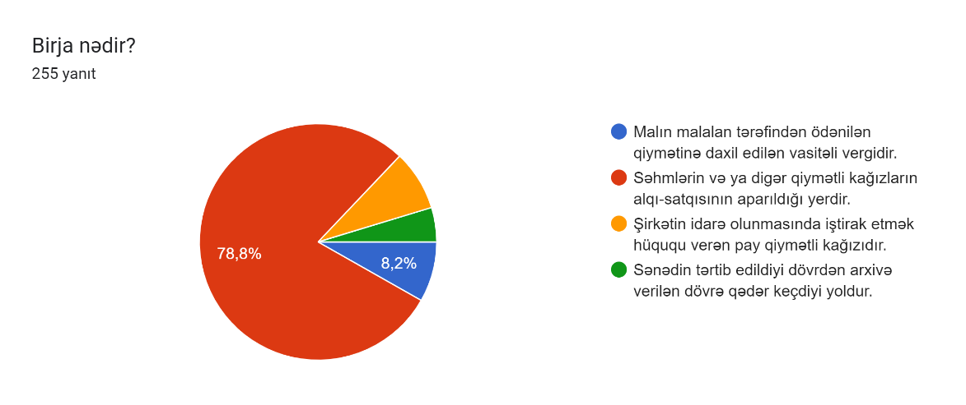 | 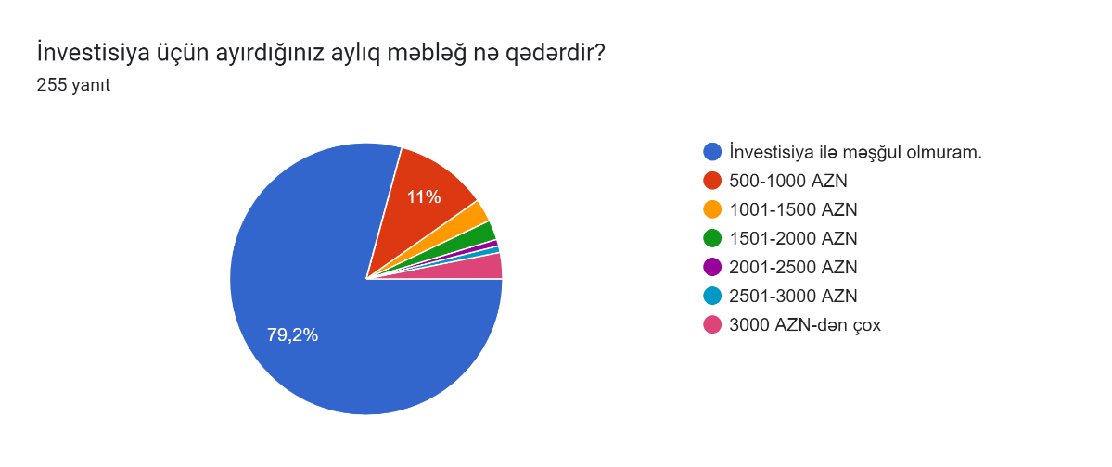
Sual 11 | Sual 32
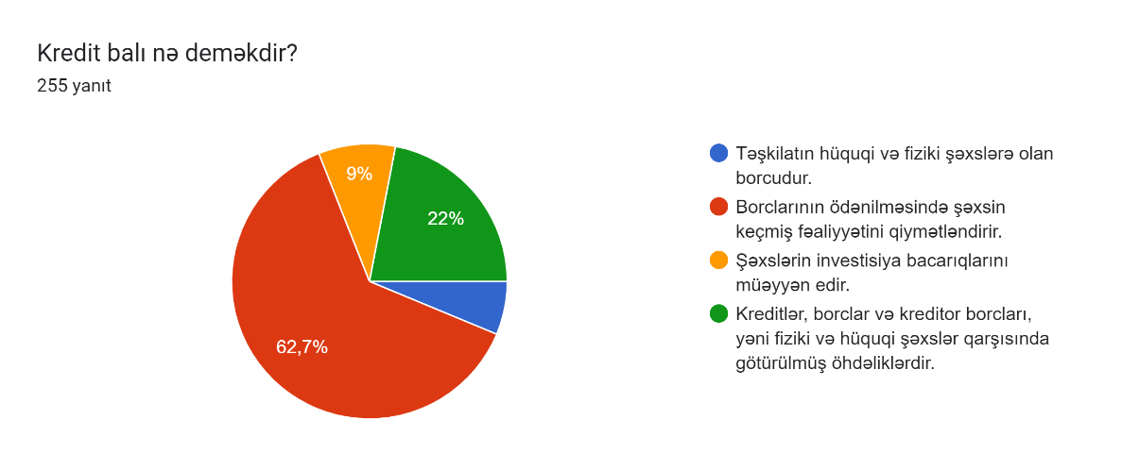 | 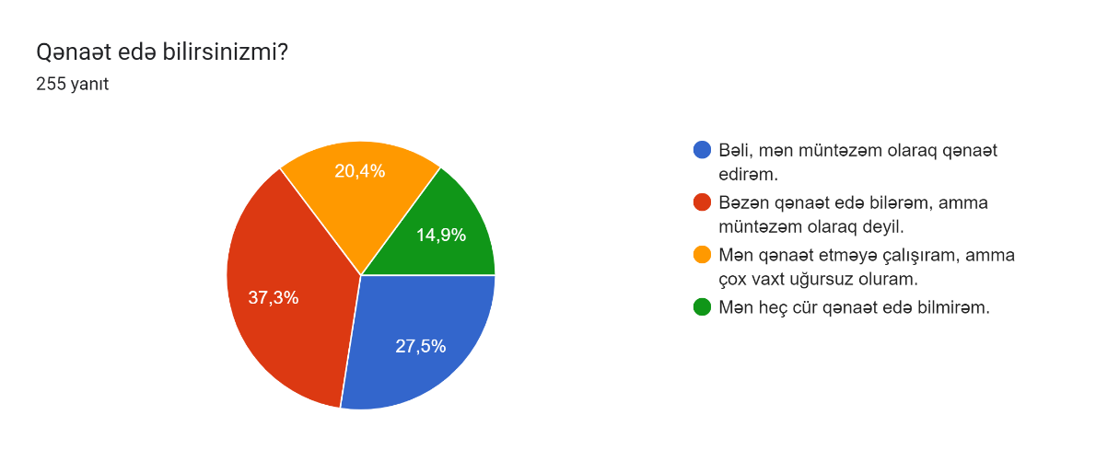
Sual 12 | Sual 33
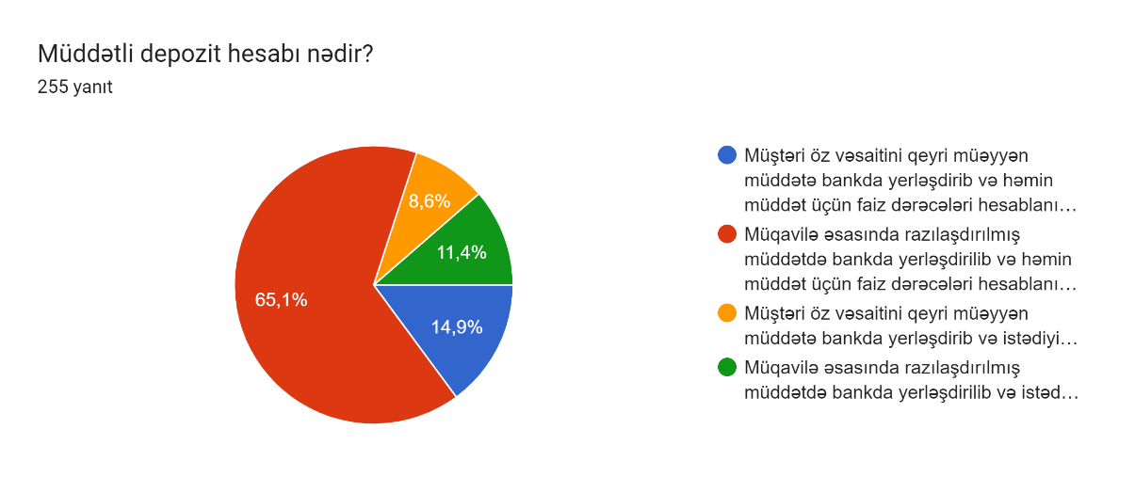 | 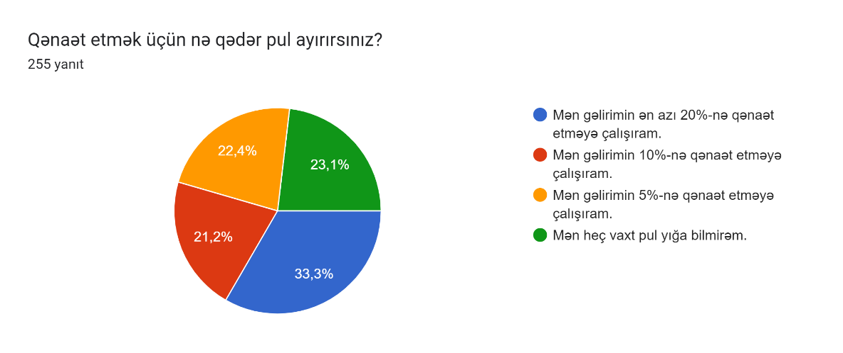
Sual 13 | Sual 34
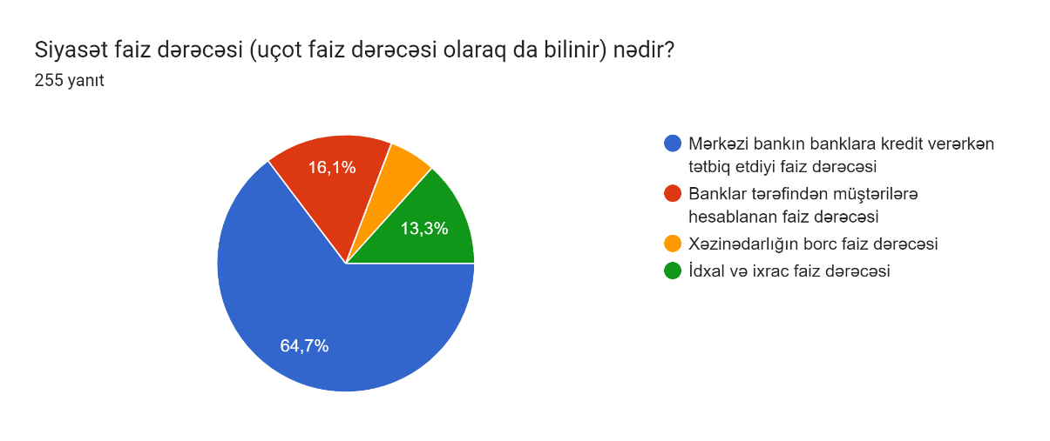 | 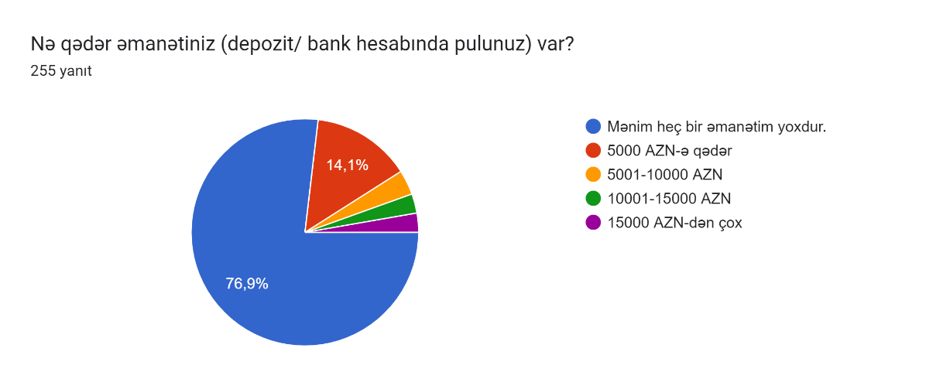
Sual 14 | Sual 35
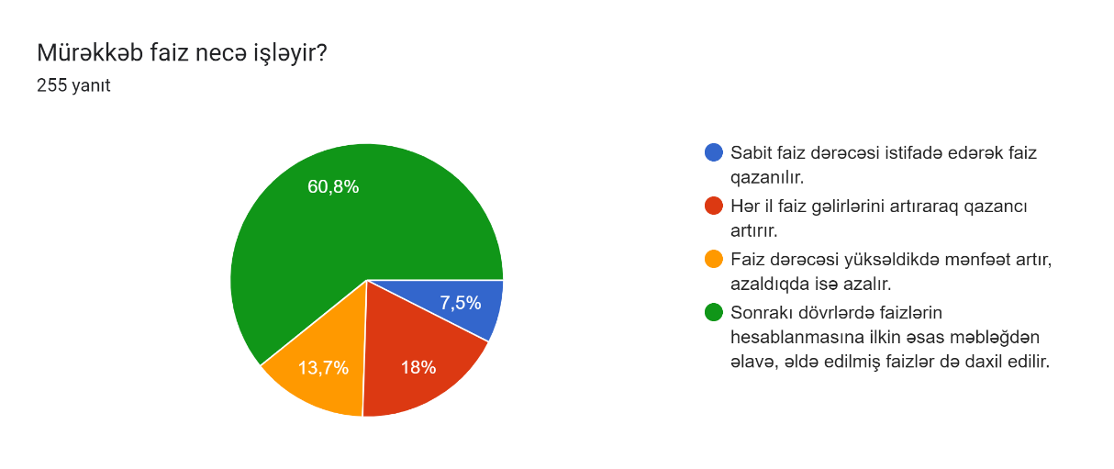 | 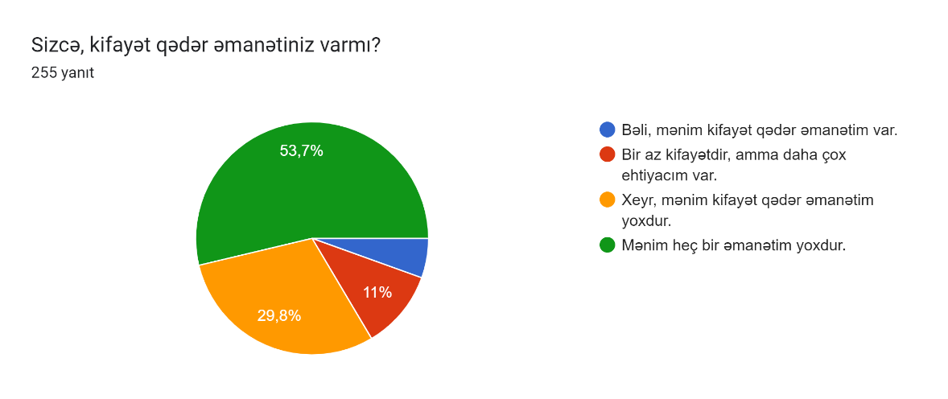
Sual 15 | Sual 36
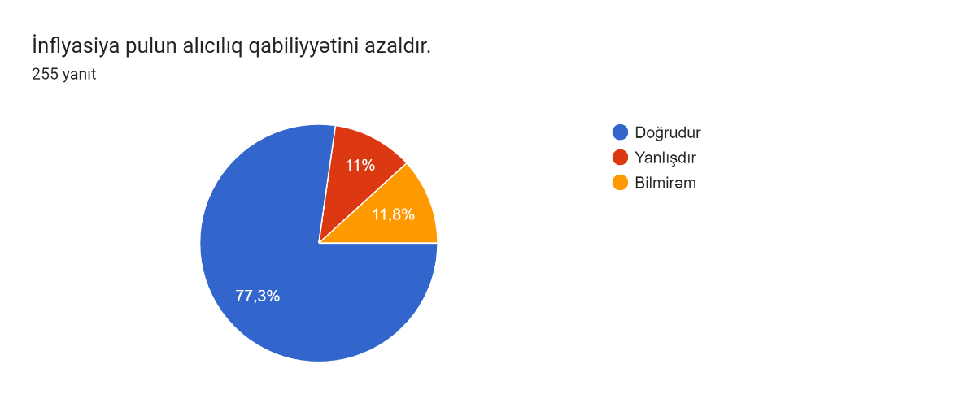 | 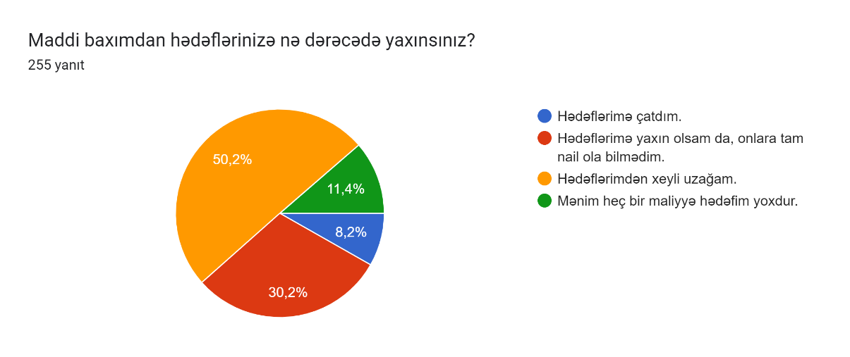
 | Dərk edilən maliyyə vəziyyəti ilə əlaqəli suallar
Sual 16 | Sual 37
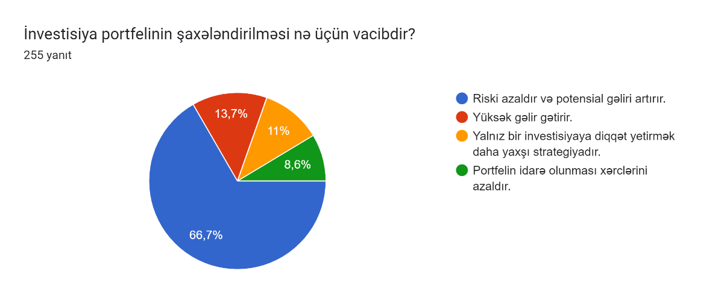 | 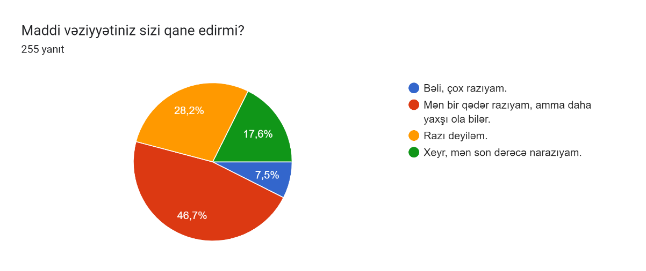
Sual 17 | Sual 38
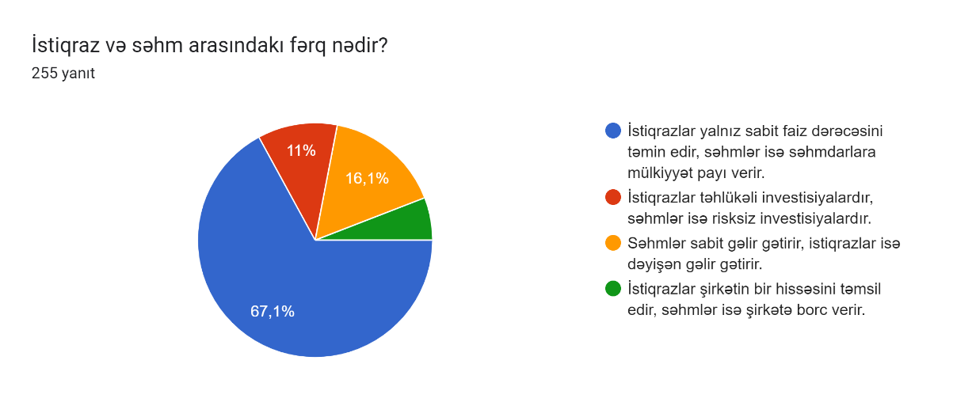 | 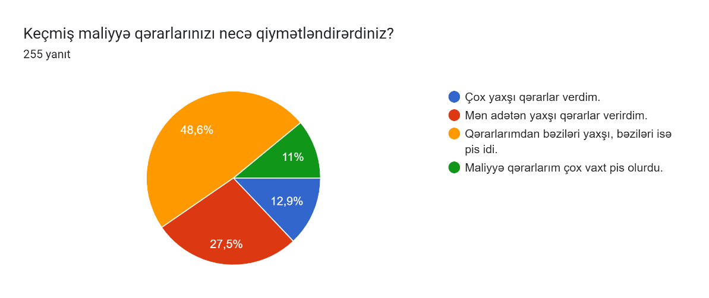
Sual 18 | Sual 39
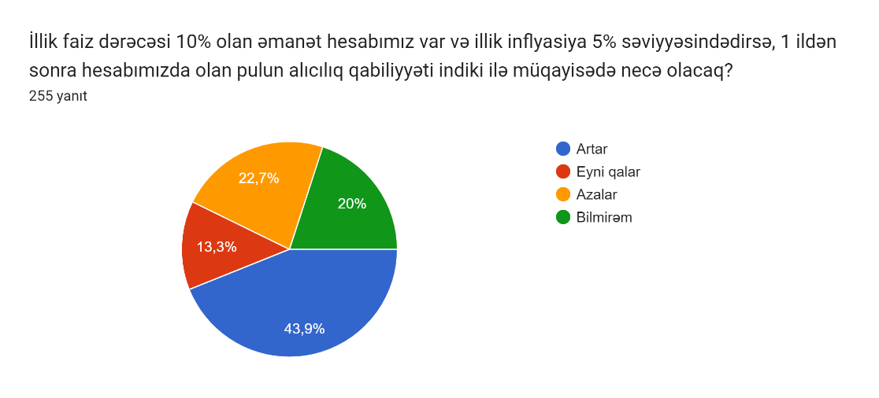 | 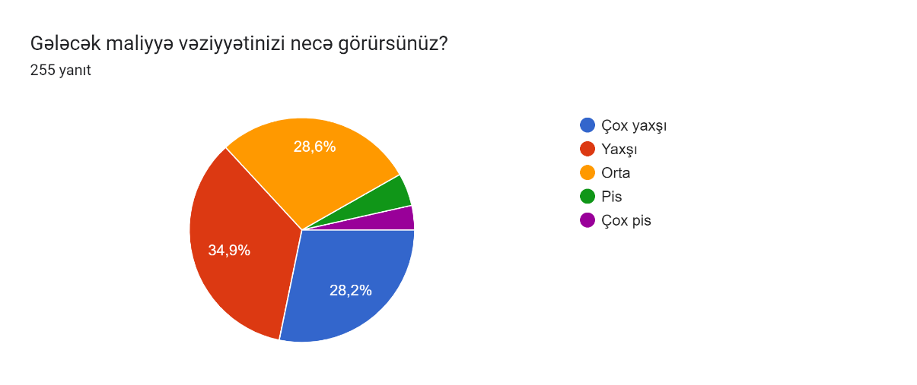
Sual 19 | Sual 40
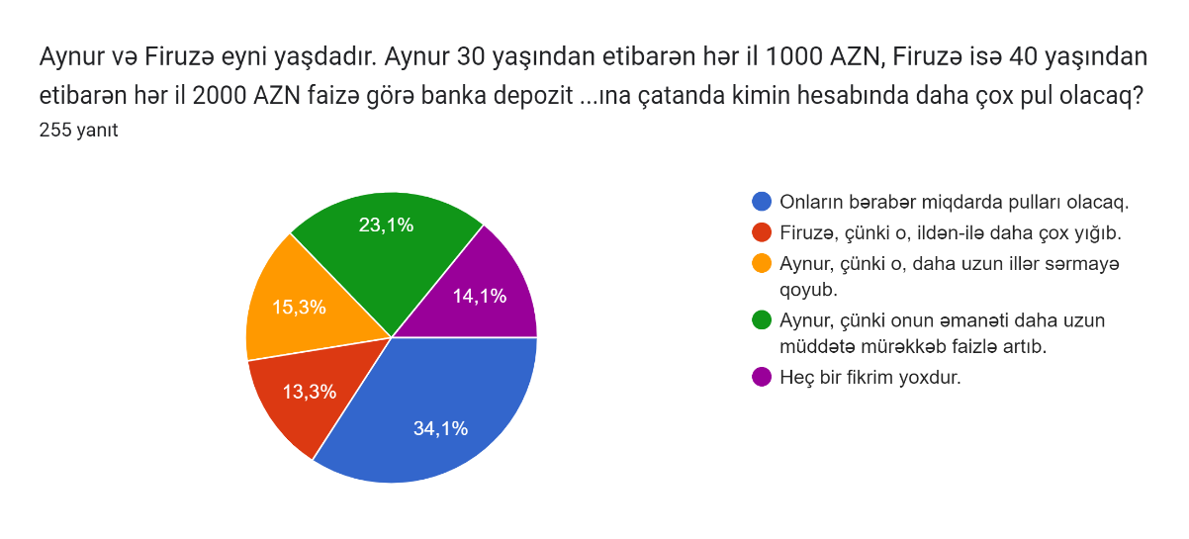 | 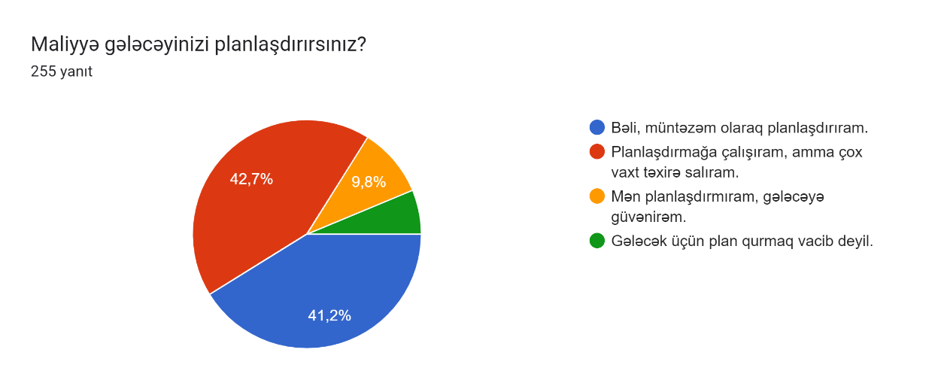
Sual 20 | Sual 41
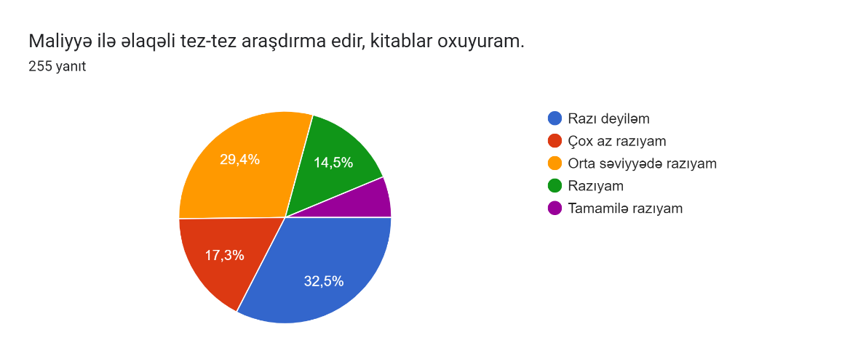 | 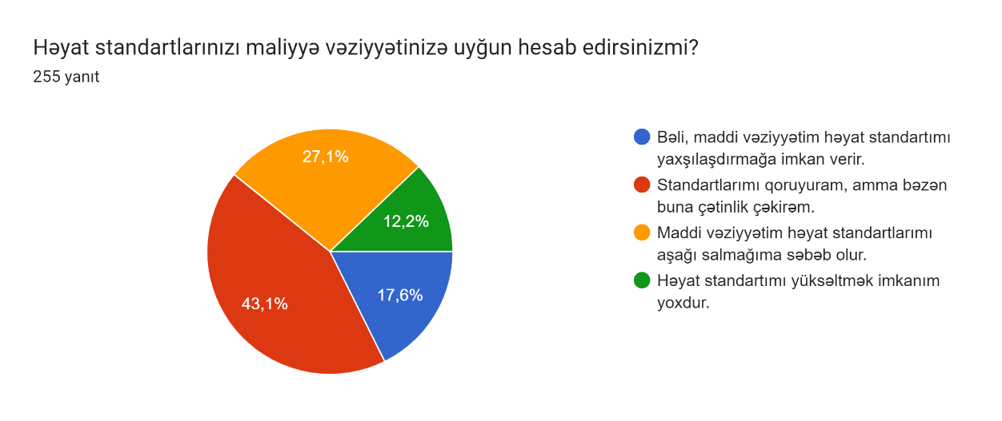
 | Həyatdan məmnunluq ilə əlaqəli suallar
Sual 21 | Sual 42
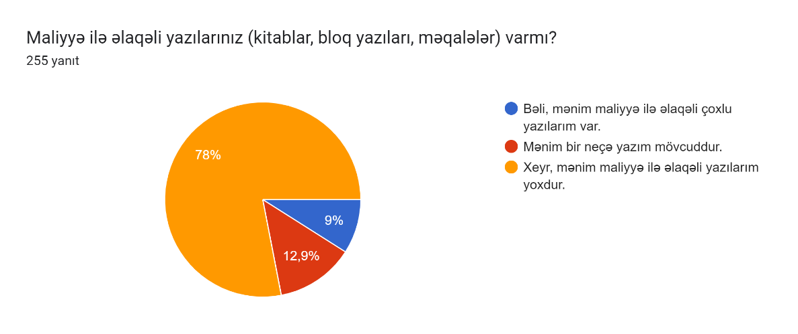 | 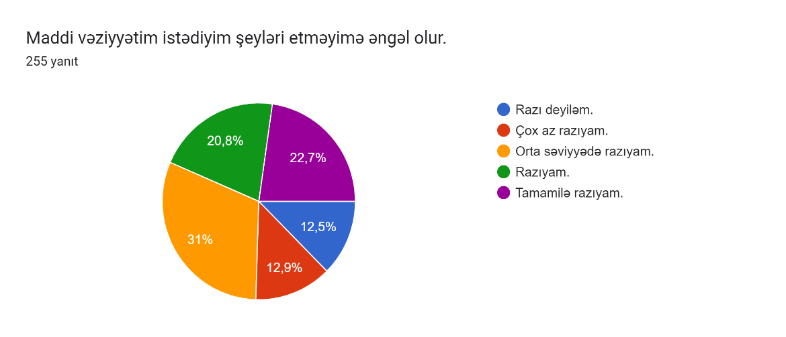
 | Sual 43
 | 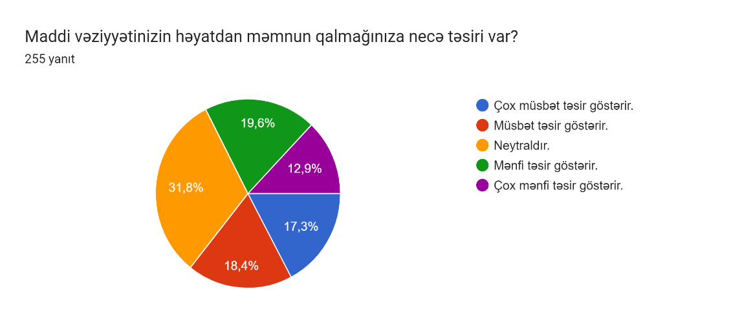

Dəyişkənlər
Mövzu adı: Müşterilerin Finansal Durumları, Finansal Okuryazarlık, Algılanan Finansal Durum ve Yaşamdan Memnuniyet İlişkisi Üzerine bir Araştırma

1 | Finansal Durumlar
2 | Finansal Okuryazarlık Seviyesi
3 | Algılanan Finansal Durum
Finansal Okuryazarlık
Finansal Durum
Algılanan Finansal Durum
Yaşamdan memnuniyet
4 | Yaşamdan Memnuniyet |  | Yaşamdan memnuniyetim artdıkça daha fazla para kazanma eğiliminde buluna bilirim.
 |  |  | Bu da finansal durumuma direkt olarak da algılanan finansal durumuma etki ede bilir.
 | Finansal Okuryazarlık Finansal Duruma etki eder.
 | Finansal Durum Algılanan Finansal Duruma etki edir. |  |  | Finansal durumuma iyi etkisi olması beni daha fazla finansal okuryazarlık bilgisi edinmeye ite bilir.
 | Algılanan Finansal Durum Yaşamdan Memnuniyete etki eder.
 |  |  | Qeyd: Bu 4 analiz varlığı bir biri ilə sıralı əlaqələndirilə bilər. Bu yuxarıdakı iki ifadəyə yanaşman maraqlıdır.
 |  |  | Analizdə necə istifadə oluna bilər? Və yaxud etmək lazımdırmı?
Sualların əlaqələndirilməsi
Qeyd 1: Maliyyə savadlılığı ilə əlaqəli bilgi ölçən sualları gənəl başlıq olaraq bilgi ölçümü olaraq istifadə olunması məqsədə uyğundur. Onların digərləri ilə əlaqələndirilməsi finansal okuryazarlıq bilgisinin əlaqələndirilməsi deməkdir.
Yəni say olaraq, məsələn doğru cavablarının sayı çox olan özünün maliyyəsini daha yaxşı idarə edir və beləcə finansal durumu digərlərinə görə daha yaxşı olur.

№ | Demoqrafik suallar
1 | Cinsiyyətiniz nədir? | Bu iki sual ümumi bütün suallarda yaş və cinsiyyət fərqlilik qarşılaşdırması etmək üçün istifadə edilə bilər.
2 | Yaşınız?
3 | Təhsiliniz? | Təhsil səviyyəsini finansal okuryazarlık bilgisi ilə əlaqələndirmək olar. Birbaşa olaraq da digərləri ilə əlaqələndirmək olar.
4 | İş vəziyyətiniz? | Mali vəziyyət ilə əlaqələndirilə bilər.
5 | Ailə vəziyyətiniz? | Bu sual mali vəziyyət (12, 13 suallar diqqət) ilə əlaqələndirmək olar.
 | Maliyyə vəziyyətini ölçən suallar
6 | Aylıq gəlirlərinizin cəmi nə qədərdir?
7 | Aylıq xərclərinizin cəmi nə qədərdir?
8 | Gəlir əldə etdiyiniz mənbə sayı nə qədərdir?
9 | Kredit kartından istifadə edirsiniz?
10 | Mən borcumun miqdarından narahatam.
11 | Borclarımı qaytara bilməməkdən narahatam.
12 | Maddi vəziyyətim ayrı yaşamağıma əngəldir.
13 | Öz eviniz varmı?
14 | İnvestisiya üçün ayırdığınız aylıq məbləğ nə qədərdir?
15 | Qənaət edə bilirsinizmi?
16 | Qənaət etmək üçün nə qədər pul ayırırsınız?
17 | Nə qədər əmanətiniz (depozit/ bank hesabında pulunuz) var?
18 | Sizcə, kifayət qədər əmanətiniz varmı?
19 | Maddi baxımdan hədəflərinizə nə dərəcədə yaxınsınız?
 | Dərk edilən maliyyə vəziyyəti
20 | Maddi vəziyyətiniz sizi qane edirmi?
21 | Keçmiş maliyyə qərarlarınızı necə qiymətləndirərdiniz?
22 | Gələcək maliyyə vəziyyətinizi necə görürsünüz?
23 | Maliyyə gələcəyinizi planlaşdırırsınız?
24 | Həyat standartlarınızı maliyyə vəziyyətinizə uyğun hesab edirsinizmi?
 | Yaşamdan məmnunluq
25 | Maddi vəziyyətim istədiyim şeyləri etməyimə əngəl olur.
26 | Maddi vəziyyətinizin həyatdan məmnun qalmağınıza necə təsiri var?

